Solicitud de vale
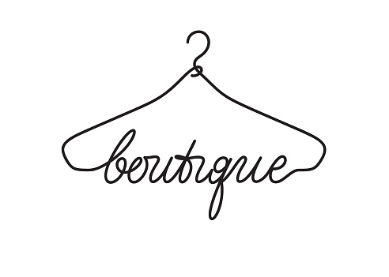

Apellido | Nombre | Cliente nuevo | Telefono | Correo | Articulo | Color | Descripción | Status | Notes
Salcedo | Ramon | Sí | 5725885168 | carlos.bautista@ipiam.edu.mx | Playera | verde | XL 23 | Completed
Jurado | Marcela | Sí | 3060038922 | carlos.bautista@ipiam.edu.mx | Camisa | rojo | L 40 | Completed
Carretero | Isabella | No | 1234567890 | carlos.bautista@ipiam.edu.mx | Sueter | azul | M 2 | Completed
Grande | Anabel | Sí | 745454265 | carlos.bautista@ipiam.edu.mx | Pantalon | negro | XL 23 | Incomplete | Incorrect Telephone
Velasco | Javier | No | 789423541 | carlos.bautista@ipiam.edu.mx | Short | amarillo | L 40 | Incomplete | Incorrect Telephone
Portela | Maria | No | 4120226687 | carlos.bautista@ipiam.edu.mx | Blusa |  | M 2 | Incomplete | Missing Article
Buendía | Octavio | Sí | 9876543210 | carlos.bautista@ipiam.edu.mx | Zapatos | Blanco | XL 23 | Incomplete | Missing Article
Aguilar | Otilia | Sí | 1234568790 | carlos.bautista@ipiam.edu.mx | Playera | verde | L 40 | Completed
Lopez | Serafina | No | 5566887452 | carlos.bautista@ipiam.edu.mx | Sueter | verde | CH 2 | Completed
Planas | Marisa | Sí | 8888999910 | carlos.bautista@ipiam.edu.mx | Pantalon | negro | XL 23 | Completed
Cabezas | Jacobo | No | 5554379852 | carlos.bautista@ipiam.edu.mx | Pantalon |  | L 40 | Completed
Arreola | Nayra | No | 4698745315 | carlos.bautista@ipiam.edu.mx | Vestido |  | M 2 | Incomplete | Missing Article

